Chi tiết địa chất
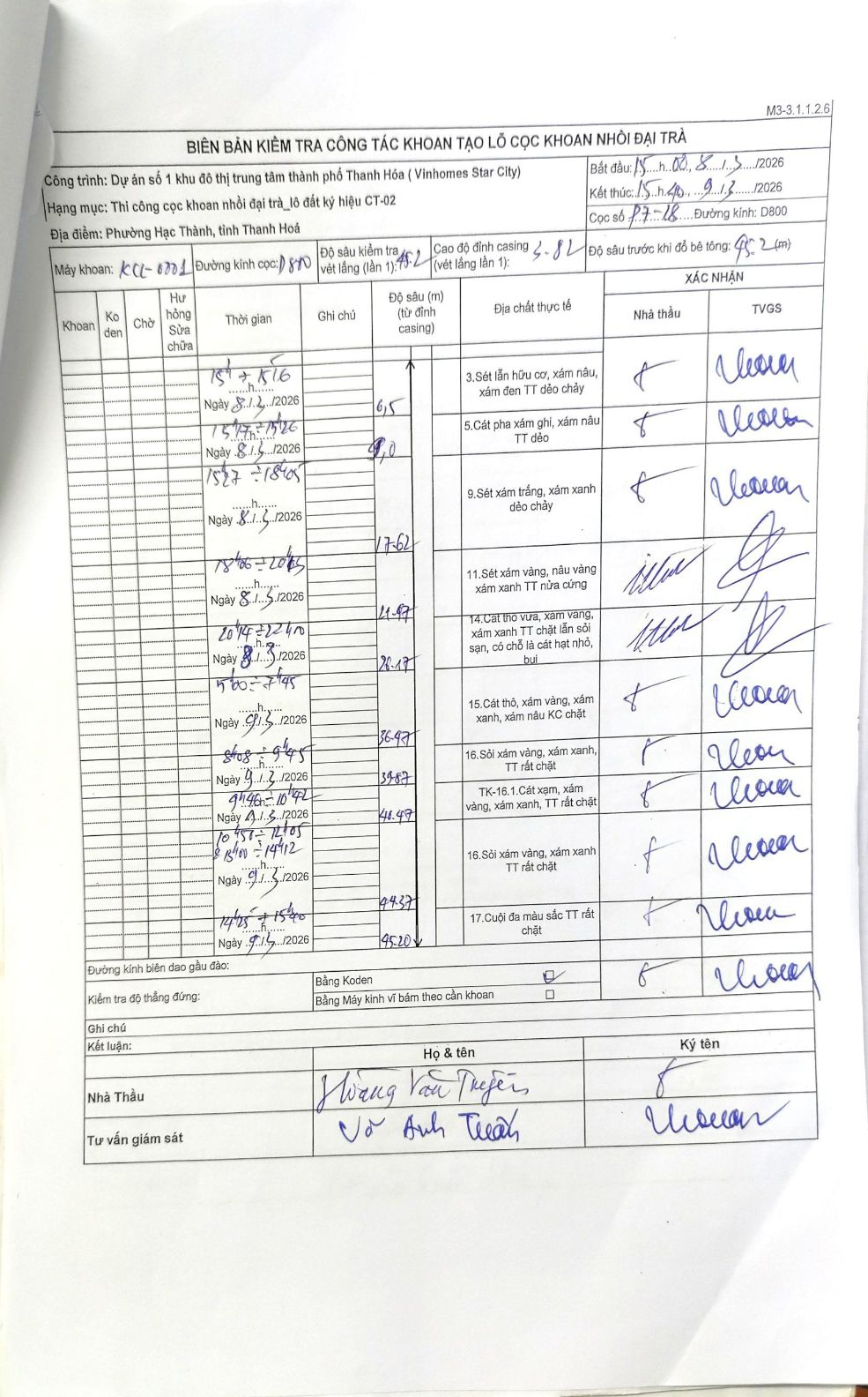
Dự án | Dự án số 1 khu đô thị trung tâm thành phố Thanh Hóa (Vinhomes Star City)
Hạng mục | Thi công cọc khoan nhồi đại trà_lô đất ký hiệu CT-02
Tên bộ phận | Phường Hạc Thành, tỉnh Thanh Hoá
Số hiệu cọc | P7-18
Biên bản số | KCL-0001
Đường kính | D800
Bắt đầu thi công | 15:00 08/03/2026
Kết thúc thi công | 15:40 09/03/2026

Địa chất TT | Đường kính | Mô tả lớp thiết kế | Từ (h) | Đến (h) | Cao độ từ | Cao độ đến | T.Gian (h) | Dài (m) | V (m/h) | Ghi chú
1 | D800 | Sét lẫn hữu cơ, xám nâu, xám đen TT dẻo chảy | 15:00 08/03/2026 | 15:15 08/03/2026 | -3.82 | -6.5 | 0.25 | 2.68 | 10.72
2 | D800 | Cát pha xám ghi, xám nâu TT dẻo | 15:15 08/03/2026 | 15:26 08/03/2026 | -6.5 | -9 | 0.18 | 2.5 | 13.64
3 | D800 | Sét xám trắng, xám xanh dẻo chảy | 15:27 08/03/2026 | 18:45 08/03/2026 | -9 | -17.62 | 3.3 | 8.62 | 2.61
4 | D800 | Sét xám vàng, nâu vàng xám xanh TT nửa cứng | 18:46 08/03/2026 | 20:43 08/03/2026 | -17.62 | -21.47 | 1.95 | 3.85 | 1.97
5 | D800 | Cát thô vừa, xám vàng, xám xanh TT chặt lẫn sỏi sạn, có chỗ là cát hạt nhỏ, bụi | 20:44 08/03/2026 | 22:40 08/03/2026 | -21.47 | -26.17 | 1.93 | 4.7 | 2.43
6 | D800 | Cát thô, xám vàng, xám xanh, xám nâu KC chặt | 05:00 09/03/2026 | 07:45 09/03/2026 | -26.17 | -36.47 | 2.75 | 10.3 | 3.75
7 | D800 | Sỏi xám vàng, xám xanh, TT rất chặt | 08:08 09/03/2026 | 09:45 09/03/2026 | -36.47 | -39.87 | 1.62 | 3.4 | 2.1
8 | D800 | TK-16.1.Cát xám, xám vàng, xám xanh, TT rất chặt | 09:46 09/03/2026 | 10:42 09/03/2026 | -39.87 | -40.47 | 0.93 | 0.6 | 0.64
9 | D800 | Sỏi xám vàng, xám xanh TT rất chặt | 10:56 09/03/2026 | 14:12 09/03/2026 | -40.47 | -44.37 | 3.27 | 3.9 | 1.19 | Bao gồm thời gian nghỉ từ 12h05 đến 13h00
10 | D800 | Cuội đa màu sắc TT rất chặt | 14:25 09/03/2026 | 15:40 09/03/2026 | -44.37 | -45.2 | 1.25 | 0.83 | 0.66

ẢNH BIÊN BẢN GỐC

